Vista 1 (BIENVENIDOS)
 |  |  |  |  | hh | 8/h
 |  | Bienvenidos |  | Galeria de Musica | dom | 20/anual
 |  |  |  |  | mant | 30/mes
 |  |  |  |  | cod | 100unit (min)


Musicverse-X:

Musica para la Generacion X

Derechos reservados 2025 © MusicVerseX - RIF J-00000000-1 | MusicVerseX.instagram |  | +58 412 443.03.59 | @MusicVerseX

Vista 2 (GALERIA DE MUSICA)
 |  |  | Bienvenidos |  | Galeria de Musica

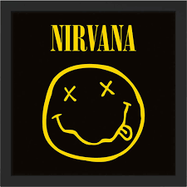 |  |  |  | 

Nirvana - Lhitium | Marillion - Fantastic Place |  |  | Tears for Fears - Everybody wants to rule the world

Derechos reservados 2025 © MusicVerseX - RIF J-00000000-1 |  | i19.Galeria.instagram |  | +58 412 443.03.59 | @i19.Galeria.X

